様式3-1 2号、３号付加価値の算出表
様式３-1

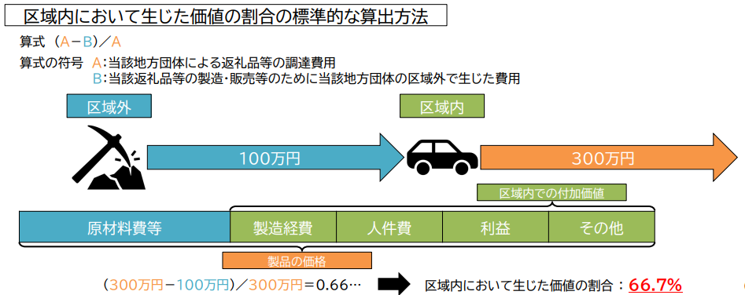
 | 2号、３号付加価値根拠表 |  |  |  |  | 市内 | 市外
 |  |  |  | 商品価格
 | 商品名： |  |  | 一般販売価格
 | カテゴリ | 名称 | 地域 | 市外地域名 | 価格(※)､工賃 | 地域：市内・外を選択してください
 | 原材料(主要な) |  |  |  |  | 市外地域：県内は市町村名、県外は県名を、海外は国名を記載してください
 | 原材料(他) |  |  |  |  | 価格欄・・・2号の場合は重量でも可
 |  |  |  |  |  | 包材は仕入れ先の自治体を記載してください

 |  |  |  |  |  | 地域がわかり難い例
 | 製造工程 |  |  |  |  | ・原材料が市外：市内の卸しから仕入れた長野市産の豚肉 →長野市
 |  |  |  |  |  | ・原材料が市外：東京の商社から韓国製の装置を購入して自社製品に組み込んでいる →韓国
 |  |  |  |  |  | ・原材料が市内：市内の業者から阿智村の包装材料を仕入れている →阿智村
 |  |  |  |  |  | ・工程が市外 ：自社産の果実を塩尻の業者に送ってジュース、ビン詰めを行っている →塩尻市
 |  |  |  | 市外合計 | 0 | ・工程が市外 ：中国の会社に電子回路基板の組み立てを委託している →中国
 |  |  |  | 市内合計 | 0
 |  |  |  | 合計 | 0

 |  | 商品名選択
 | 記載例 | ハンバーグ(3号) |  |  |  | 記載例がプルダウンから商品名を選択すると表示されます |  | 生産者 | 家畜の生産
 |  |  |  | 商品価格 | 2,200 |  |  | と場 | と畜、解体
 |  |  |  | 一般販売価格 | 2,500 |  |  | と場 | 枝肉 | 背骨から２分割
 | カテゴリ | 名称 | 地域 | 市外地域名 | 価格(※)､工賃 |  |  | 仲卸業者 | 部分肉 | 枝肉から骨、脂身を除去して部位に分ける
2 | 原材料(主要な) | 豚肉 | 市内 |  | 500 |  |  | 精肉店 | 精肉 | 部分肉をスライス、ひき肉などに加工する
3 | 原材料(他) | 小麦粉、調味料の一部 | 市外 | 東京 | 50
4 |  | 醤油、●● | 市内 |  | 30
5 |  | 梱包材 | 市外 | 阿智村 | 20
6
7 | 製造工程 | 肉のミンチ | 市外 | 豊丘村 | 700
8 |  | 調味、成形、焼き上げ及びソースの製造 | 市内 |  | 700
9 |  | 梱包～出荷、他（管理費、利益等） | 市内 |  | 200
10
 |  |  |  | 市外合計 | 770
 |  |  |  | 市内合計 | 1,430
 |  |  |  | 合計 | 2,200

